от 5000 до 39999
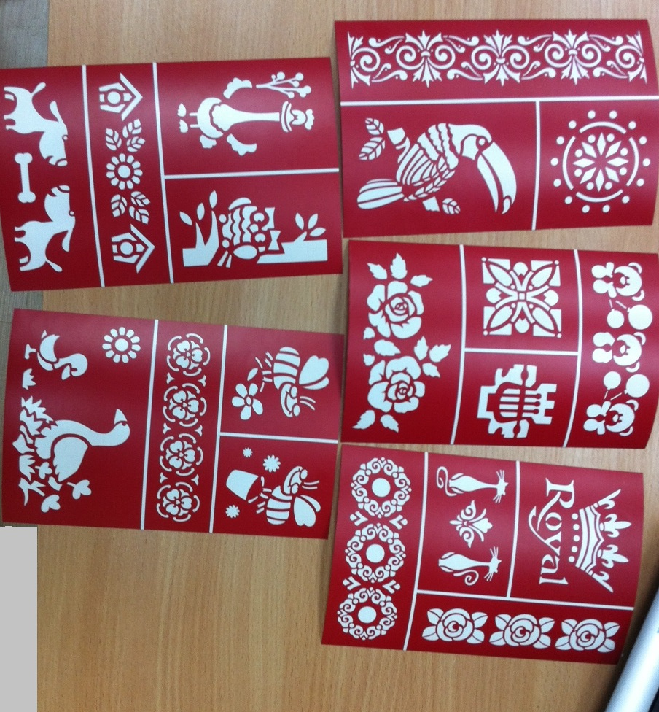
Вид | Артикул | Название | Цена | Заказ | Итого
 | НКЛ-01 | 4 цветка | 43.7 |  | 0 | Трафареты клеевые, многоразового использования, основа - силиконизированная подложка, размер 14х21 см
 | НКЛ-02 | Ангелы | 43.7 |  | 0 | 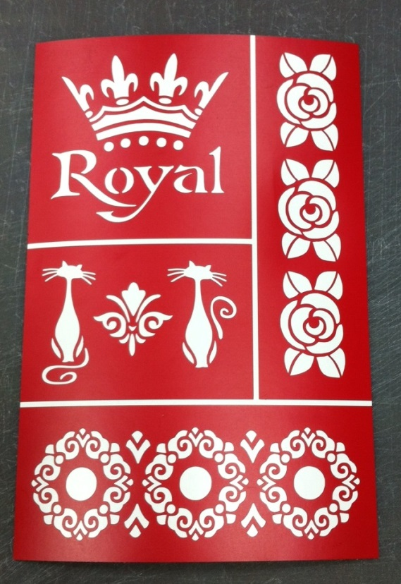
 | НКЛ-03 | Африка | 43.7 |  | 0
 | НКЛ-04 | Весна | 43.7 |  | 0
 | НКЛ-05 | Деревенские мотивы 1 | 43.7 |  | 0
 | НКЛ-06 | Деревенские мотивы 2 | 43.7 |  | 0
 | НКЛ-07 | Индия | 43.7 |  | 0
 | НКЛ-08 | Королевский | 43.7 |  | 0
 | НКЛ-09 | Кот-эстет | 43.7 |  | 0
 | НКЛ-10 | Лебеди | 43.7 |  | 0
 | НКЛ-11 | Любовь и голуби | 43.7 |  | 0
 | НКЛ-12 | Ностальжи | 43.7 |  | 0
 | НКЛ-13 | Орнаменты | 43.7 |  | 0
 | НКЛ-14 | Примула | 43.7 |  | 0
 | НКЛ-15 | Ретро цветы | 43.7 |  | 0
 | НКЛ-16 | Ретро | 43.7 |  | 0
 | НКЛ-17 | Ретро любовь | 43.7 |  | 0
 | НКЛ-18 | Романтика | 43.7 |  | 0
 | НКЛ-19 | Рябина | 43.7 |  | 0
 | НКЛ-20 | Сад бабочек | 43.7 |  | 0
 | НКЛ-21 | Садовые этюды | 43.7 |  | 0
 | НКЛ-22 | Свадебные элементы | 43.7 |  | 0
 | НКЛ-23 | Специи | 43.7 |  | 0
 | НКЛ-24 | Тукан | 43.7 |  | 0
 | НКЛ-25 | Тюльпаны | 43.7 |  | 0
 | НКЛ-26 | Флориана | 43.7 |  | 0
 | НКЛ-27 | Цветочные модули | 43.7 |  | 0
 | НКЛ-28 | Цветы Японии | 43.7 |  | 0
 | НКЛ-29 | Чай - кофе | 43.7 |  | 0
 | НКЛ-30 | Ягоды | 43.7 |  | 0
 |  | Итого |  | 0 | 0

